关系图
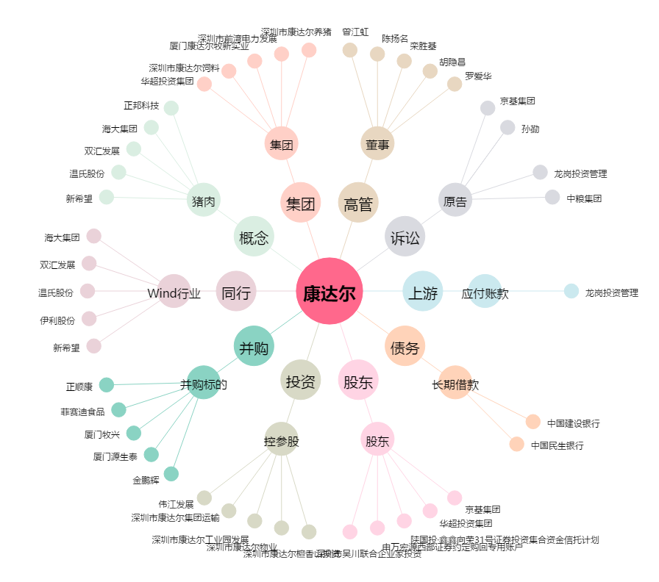
康达尔[000048.SZ] - 关系概览图

